Hoja1
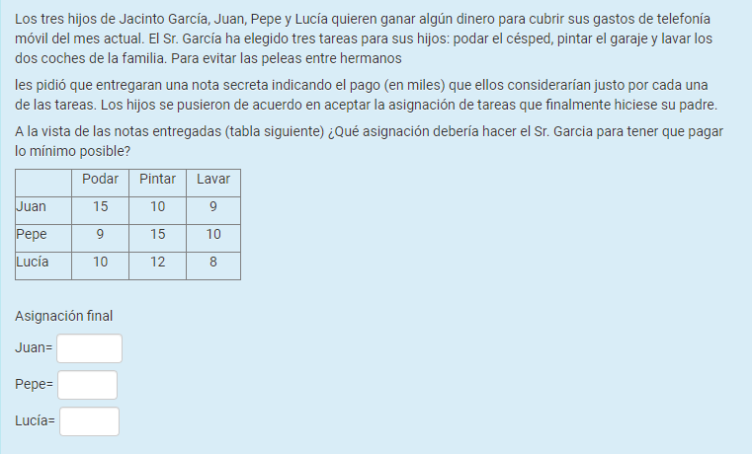
Asignación | por método Hungaro

15 | 10 | 9
9 | 15 | 10
10 | 12 | 8

Reducción por fila

6 | 1 | 0
0 | 6 | 1
2 | 4 | 0

Reducción por columna

6 | 0 | 0
0 | 5 | 1
2 | 3 | 0

Asignación

Juan | Pintar Lavar |  | Juan | Pintar
Pepe | Podar |  | Pepe | Podar
Lucia | Lavar |  | Lucia | Lavar

